Dashboard
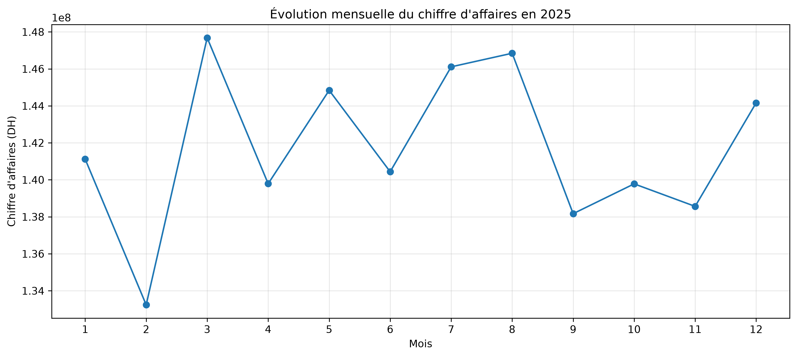
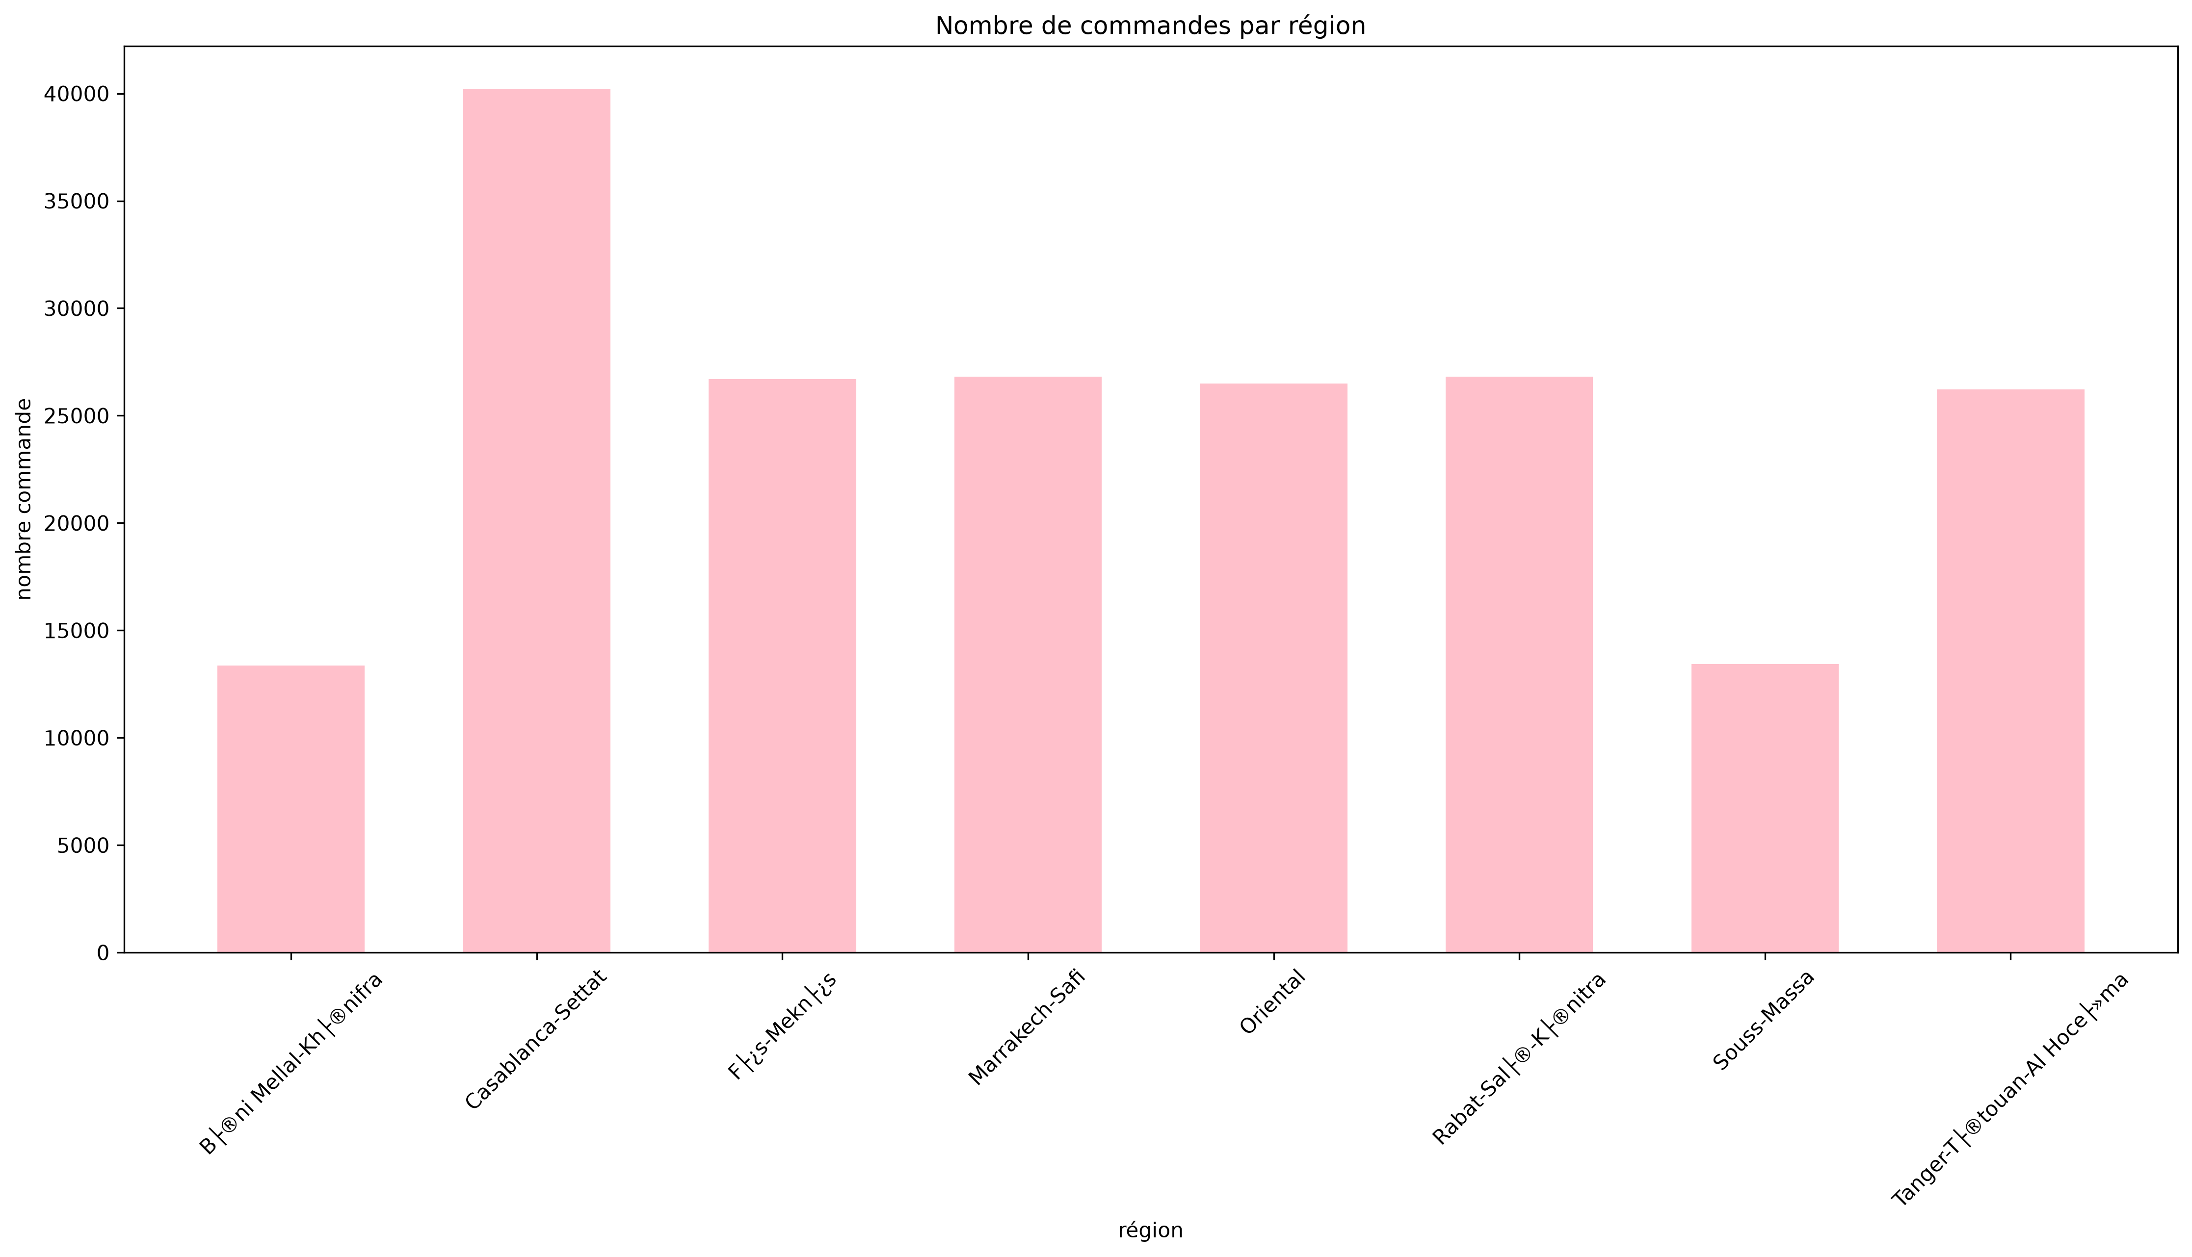
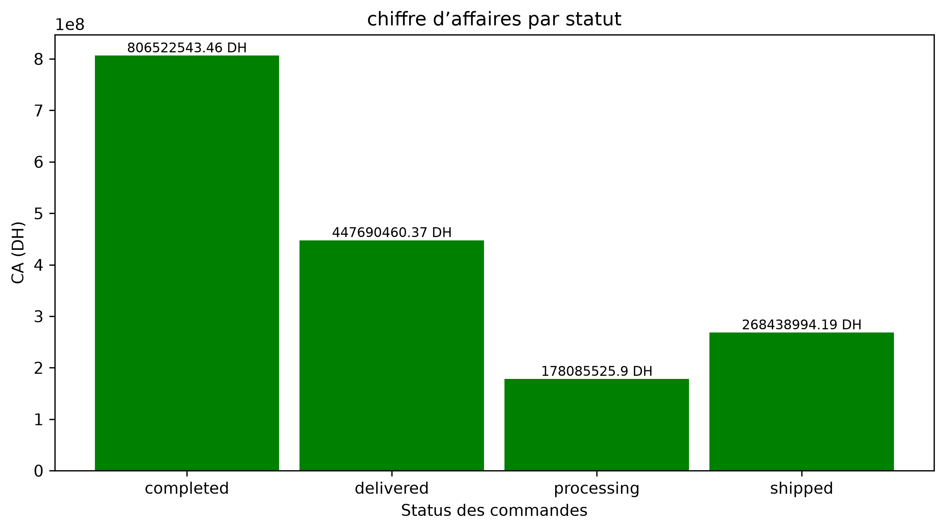
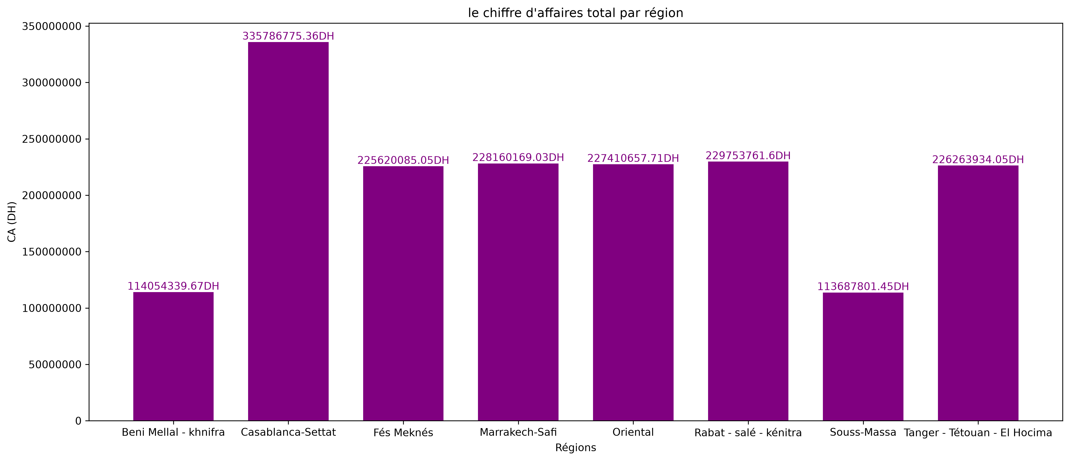
DASHBOARD E-COMMERCE — 2025

Chiffre d'affaires (DH) | Commandes non annulées | Panier moyen (DH) | Taux d'annulation
5,109,417,459.57 | 189,885 | 26,907.96 | 5.06%

